Тех задание
Техническое задание на постройку индивидуального стенда ОАО «УКХ «ММЗ» на международной промышленной выставке "ИННОПРОМ. Беларусь" (г. Минск, 29 сентября-1 октября)
 | Анкета компании-застройщика
 | Название компании:
 | Контактное лицо:
 | Наличие портфолио (в наличии / нет в наличии)
 | Сайт (ссылка на веб-сайт)
 | Свидетельство о регистрации (данные о регистрации, ИНН)
 | Опыт работы (возраст компании)
 | Опыт работы с Белинтерэкспо (совместные проекты)
 | Местоположение главного офиса (только город)
 | Местоположение производственного цеха (только город)
 | Есть ли заказы на выставке помимо Белинтерэкспо (да / нет)

На схеме павильона Республики Беларусь
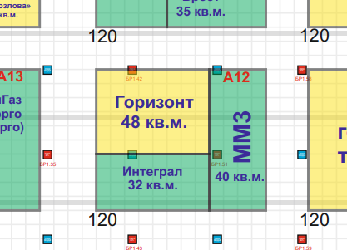 |  |  | Выставка | ИННОПРОМ. Беларусь
 |  |  | Дата | 29 сентября-1 октября
 |  |  | Город | Минск
 |  |  | Экспонент | ОАО «УКХ «ММЗ»
 |  |  | Метраж | 40 кв. м.
 |  |  | Размеры | 4 м х 10 м
 |  |  | Павильон и номер стенда | Павильон Республики Беларусь, стенд А12
 |  |  | Дизайн-проект | Белинтерэкспо

* Разделы заполняются и дополняются компанией-застройщиком
Пол:
 | Перечень | Описание |  | Цена | Кол-во |  | Сумма
1. | Напольное покрытие | Подиум с подсветкой по периметру, ковровое покрытие, проводные соединения скрыты дополнительным слоем ковра (заплатки). |  |  | 40 | м² | 0
2. | 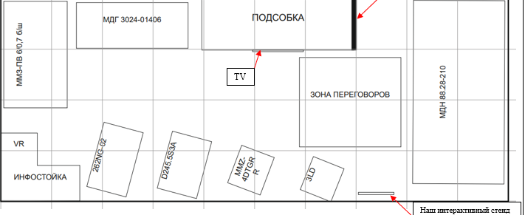 Расстановка, габариты и масса экспнатов для понимания нагрузки на пол | 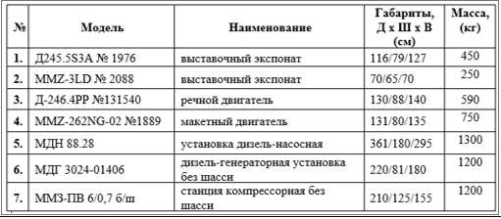
ИТОГО: |  |  |  |  |  |  | 0
Стенд ОАО «УКХ «ММЗ» (40 кв.м.):
№ | Перечень | Описание |  | Цена | Кол-во |  | Сумма
1. | Несущая стена | Каркас стен ДСП / МДФ с баннерной синей таканью и печатью слогана и двигателя и серебрянный оракал. |  |  | 10 * 4,5 | м² | 0
2. | Высота стенда |  |  |  | 4.5 | м | 0
3. | Подсобное помещение | Каркас стен ДСП / МДФ с баннерной таканью 1,5*3м |  |  | 1 | шт. | 0
4. | Дверь | Дверь с фурнитурой, ключами |  |  | 1 | шт. | 0
5. | Логотип серебло с контуражурной подстветкой (белая) на фризе |  |  |  | 1 | шт. | 0
6. | Карниз (оракал серебро) с контуражурной подсветкой |  |  |  | 1 | шт. | 0
ИТОГО: |  |  |  |  |  |  | 0
Электричество и освещение:
№ | Перечень | Описание |  | Цена | Кол-во |  | Сумма
1. | Светильник | Споты на несущей стене |  |  | 10 | шт. | 0
2. | Контуражур / led лента | под карнизом, лого на фризе, подиум |  |  |  | м
3. | Розетка | 1 розетка 24 ч - холодильник 3 розетки - куллер, чайник, кофемашина 4 розетки на стеллаже (середина) - для телефонов и ноутбуков 2 розетки в инф стойке 2 розетки у пола под ТВ 1 интерактивный стенд |  |  | 13 | шт. | 0
ИТОГО: |  |  |  |  |  |  | 0
Производственные расходы:
1. | Уборка стенда после монтажа | Обеспыливание всех поверхностей, уборка мусора |  |  | 1 |  | 0
2. | Вывоз мусора / утилизация стенда |  |  |  | 1 | - | 0
3. | Ежедневная уборка стенда | Сопровождение на протяжении мероприятия, утренняя уборка |  |  | 3 | дн. | 0
4. | Аккредитация |  |  |  | 40 | кв.м.
ИТОГО: |  |  |  |  |  |  | 0
ИТОГО РАБОТ: |  |  |  |  |  |  | #REF!
НАЛОГИ (Система налогобложения_____________):
ИТОГО С НАЛОГАМИ: |  |  |  |  |  |  | #REF!

Оборудование
№ | Перечень | Описание |  | Цена | Кол-во |  | Сумма
1 | Декоративная цветочная композиция, живые |  |  |  | 2 | шт.
2 | Декоративная цветочная композиция на стол (малая), живые, фото примерное, рассмотрим любой вариант |  |  |  | 2 | шт.
3 | Информационная стойка с 2 полками и 2 розетками внутри, закрывается на замок. Столешница белая синее полотно с лого - лайтбокс серый фасад - серебро оракал (аналог карниз, лого на фризе, стена несущая) | 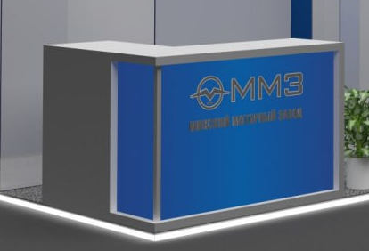 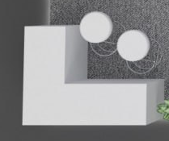 |  |  | 1 | шт.
4 | Стул белый |  |  |  | 8 | шт.
5 | Стул барный |  |  |  | 2 | шт.
6 | Стул складной в подсобку | 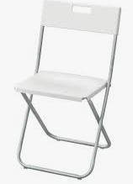 |  |  | 1 | шт.
7 | Стол, желательно, чтобы ноги стола и стульев были аналогичного материала |  |  |  | 2 | шт.
8 | Зеркало настенное в подсобку
9 | Стеллаж 1,5w*0,5*3h | 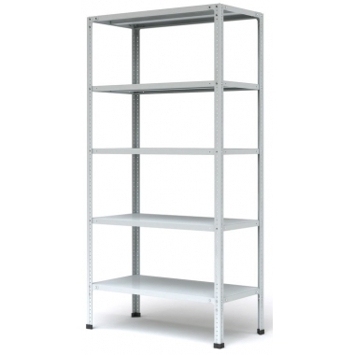 |  |  | 1 | шт.
10 | Вешалка настенная |  |  |  | 1 | шт.
11 | Чайник | 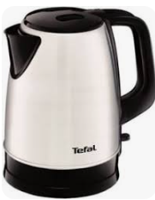 |  |  | 1 | шт.
12 | Кофемашина зерновая | 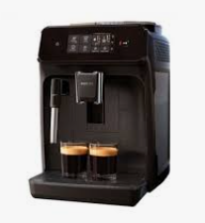 |  |  | 1 | шт.
13 | Куллер с гор и хол водой + бутли с водой (2 шт*19л) |  |  |  | 1 | компл.
14 | Холодильник без морозилки, малый 50л +/- | 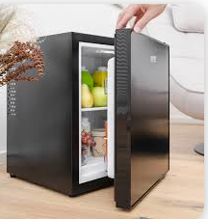 |  |  | 1 | шт.
15 | Стол малый или тумба высокий/ая в подсобку |  |  |  | 1 | шт.
16 | Телевизор с креплением настенным | 75", с входом для USB |  |  | 1 | шт.
17 | Корзина для бумаг малая и одноразовые пакеты |  |  |  | 2 | компл.
18 | Бак для мусора с крышкой и одноразовые пакеты в подсобку |  |  |  | 1 | компл.

